Estadísticas
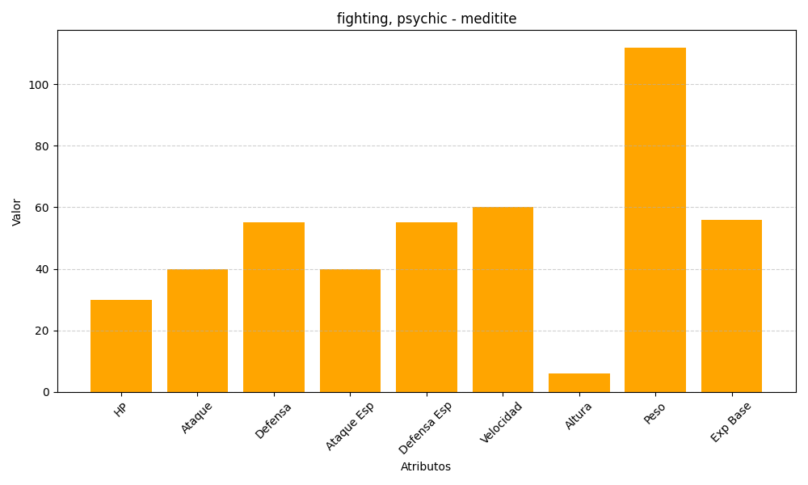
ID | Nombre | Tipo | HP | Ataque | Defensa | Ataque Especial | Defensa Especial | Velocidad | Altura | Peso | Experiencia Base
307 | meditite | fighting, psychic | 30 | 40 | 55 | 40 | 55 | 60 | 6 | 112 | 56

